Modelo ML
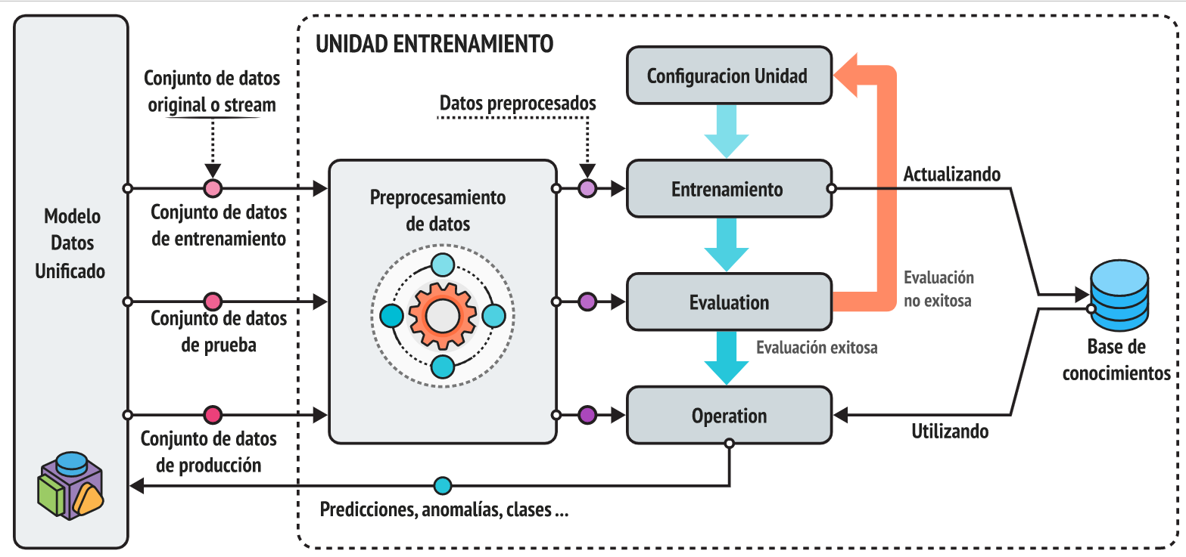

Hoja1
 | CLOUD AZURE/AWS

DATOS ENTRADA | MODELO DE PREDICCION | INTERFAZ USUARIO | SILAB

Interactuar Datos Entrada y mostrar Valores

Modelo de Machine Learning
Salida de Datos / Predicción

Almacenamiento de Datos

